Sheet1
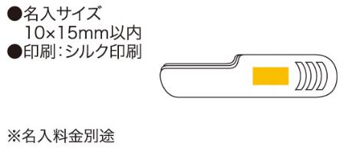
提 案 書

アクティブツール8 |  | 参考上代 | ¥500 | 販売価格
 |  | （税別） |  | （税別）
【JAN】 | 4562121884793
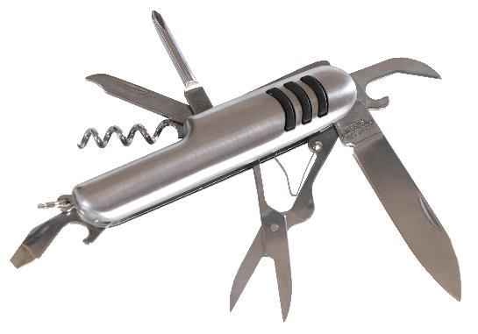 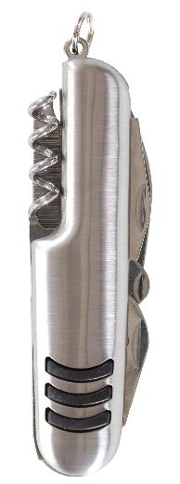 |  |  | 【商品番号】 6629 【本体サイズ】 93×25×15mm・72ｇ 【パッケージサイズ】 97×27×19mm・75ｇ 【個装形態】 化粧箱入 【材質】 ステンレス 【入数】 100 【商品説明】 アウトドアや避難時に便利な8つの機能を持ったツールキット 【生産国】 中国

